상품제안서
플레이고 B121 5,000mAh 보조배터리-[일시품절] | 상품코드: F19968

 |  |  |  |  |  |  | 02-412-0044 | www.easy1.co.kr
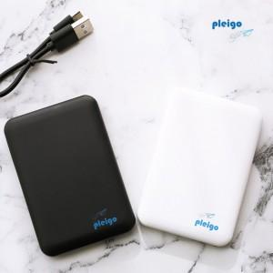

【상세/제작정보】 | 휴대성이 뛰어난 90g 보조배터리

【인쇄/포장옵션】 | 레이저, 풀칼라 / 포장지포장

【공급단가】 | 수량 | 100~ | 300~ | 500~ | 1,000~ | 3,000~
*VAT별도 | 단가 | 8,190원 | 7,900원 | 7,610원 | 7,320원 | 7,140원

【상품 URL】 | http://www.easy1.co.kr/src/goods_detail.php?gdno=19968

